상품제안서
브리츠 진공관 무선 블루투스 | 상품코드: S43361

 |  |  |  |  |  |  | 02-713-8555 | www.synergygift.co.kr
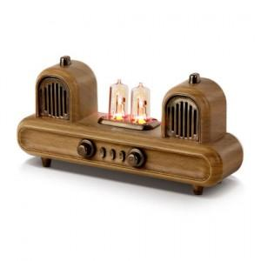 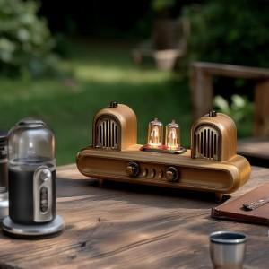

【상세/제작정보】

【인쇄/포장옵션】 | DTF필름전사 / 포장지포장

【공급단가】 | 수량 | 10~ | 50~ | 100~ | 300~ | 500~
*VAT별도 | 단가 | 44,310원 | 43,250원 | 41,480원 | 40,770원 | 39,900원

【상품 URL】 | https://www.synergygift.co.kr:443/src/goods_detail.php?gdno=43361

